画面遷移
[3]既存ボタンを押下
(d) Amazon Pay以外の注文確認ページ
■画面遷移図

(c) ログイン画面
[4]Amazon Payボタン押下

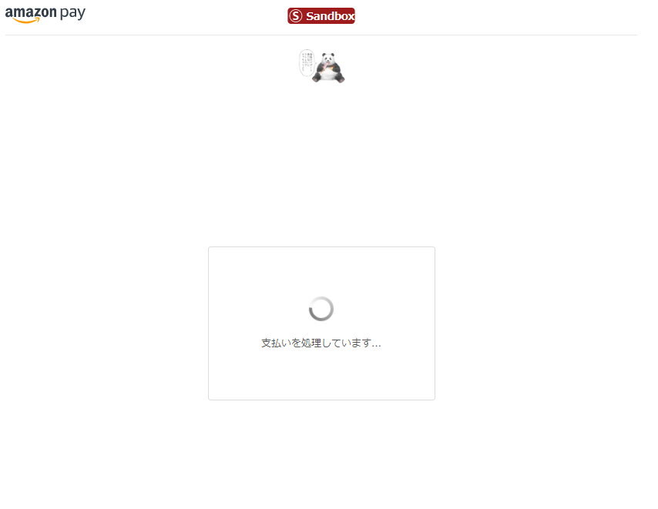
[2]ログイン画面への遷移

(a) 商品ページ
[1]カート追加
(b) カートページ
[5]Amazon Payボタン押下
(e) Amazon Payのログイン画面
(g) 注文確認ページ
[10]注文確定
(h) Amazon Pay 決済処理ページ (スピナーページ)
[13]Amazon Pay処理完了
(j) 処理結果判定ロジック
[16]stateがCompleted
(k) 注文完了ページ

[7]ログインボタン押下
[11]決済失敗
[12]再選択後
[15]stateがCompleted以外
[17]商品ページに戻る
[8]続行ボタン押下
[6]戻るリンク押下
(f) Amazon Payのお届け先 / 支払い方法選択画面
(i) Amazon Pay 支払い方法再選択ページ
[14]購入者キャンセル

[9]選択した内容の変更
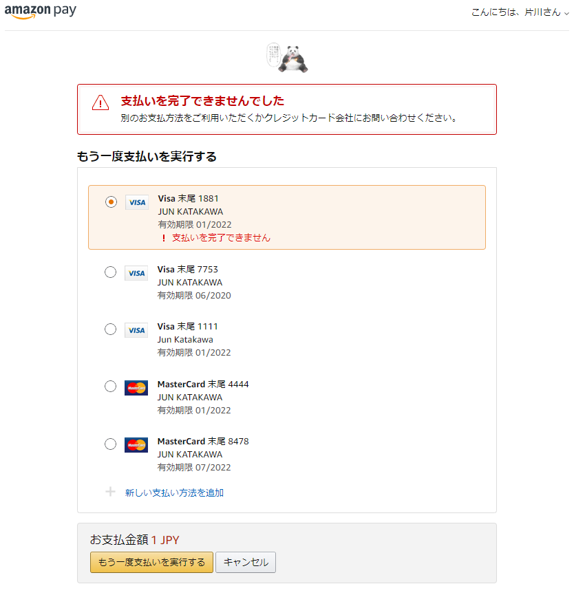

 | ↓各ページの詳細につきましては、以下のリンクよりご参照ください。(各ページのシートにジャンプします。)
[1]カート追加 | (a) 商品ページ
[2]ログイン画面への遷移 | (b) カートページ
[3]既存ボタンを押下 | (c) ログイン画面
[4]Amazon Payボタン押下 | (d) Amazon Pay以外の注文確認ページ
[5]Amazon Payボタン押下 | (e) Amazon Payのログイン画面
[6]戻るリンク押下 | (f) Amazon Payのお届け先 / 支払い方法選択画面
[7]ログインボタン押下 | (g) 注文確認ページ
[8]続行ボタン押下 | (h) Amazon Pay 決済処理ページ (スピナーページ)
[9]選択した内容の変更 | (i) Amazon Pay 支払い方法再選択ページ
[10]注文確定 | (j) 処理結果判定ロジック
[11]決済失敗 | (k) 注文完了ページ
[12]再選択後
[13]Amazon Pay処理完了
[14]購入者キャンセル
[15]stateがCompleted以外
[16]stateがCompleted
[17]商品ページに戻る

(a)
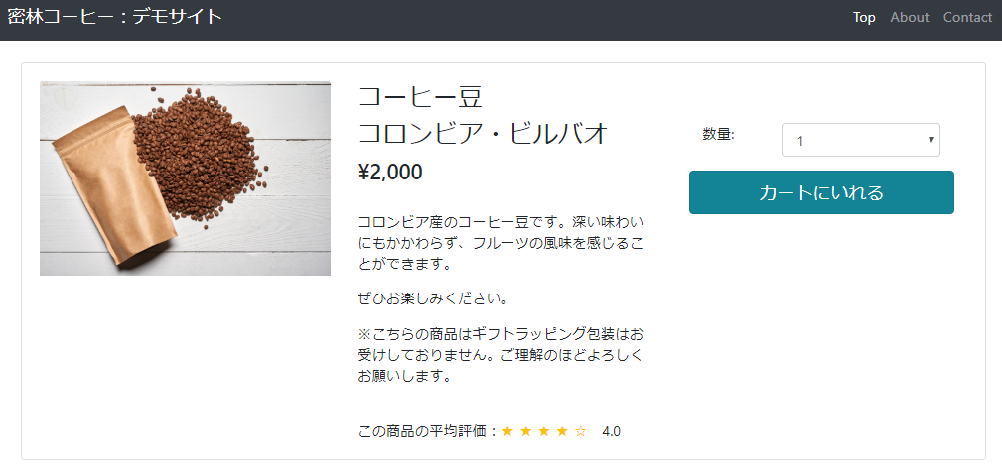
■画面構成 | ■動作概要
 | [1]カート追加
 |  | カートに入れる

[1]カート追加

(b)
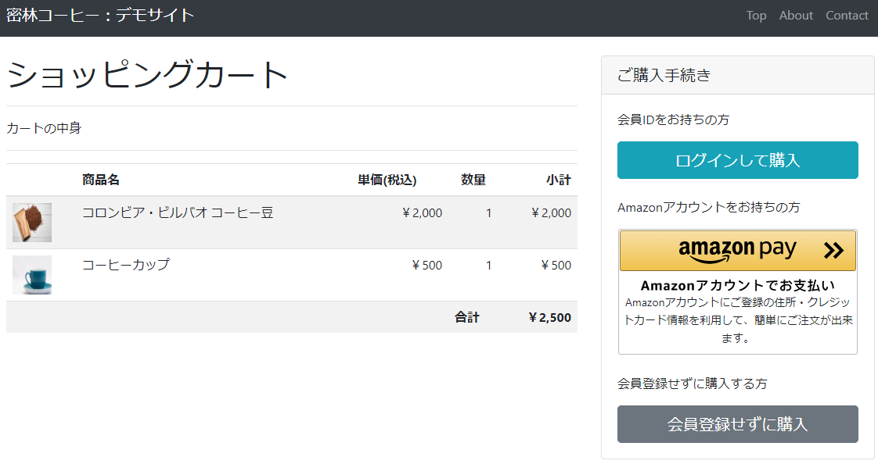
■画面構成 | ■動作概要
 | [2]ログイン画面への遷移
 |  | 事業者サイトのローカルログインまたは、Amazon Payにログインさせるために、ログインページに遷移する。
 | [5]Amazon Payボタン押下
 |  | Amazon Payのサインイン画面にリダイレクトする。

 |  |  | ・ボタンはamazon.Pay.renderButtonで生成する

[2]ログイン画面への遷移
 |  |  | ※詳細は下記インテグレーションガイドを参照ください。
 |  |  | http://amazonpaycheckoutintegrationguide.s3.amazonaws.com/amazon-pay-checkout/add-the-amazon-pay-button.html

[5]Amazon Payボタン押下

(e)
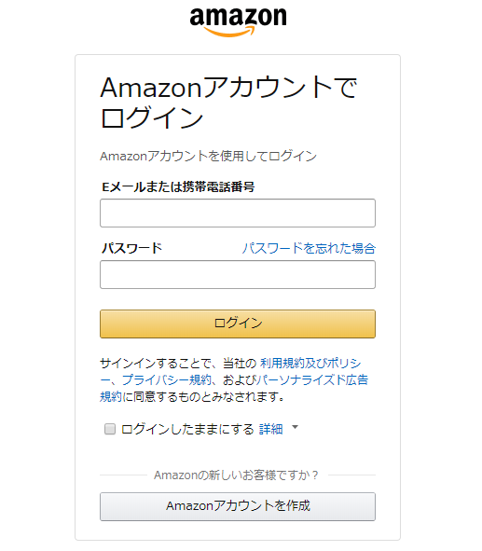
■画面構成 | ■動作概要
 | [7]ログインボタン押下
 |  | Amazon ID/Passwordを入力後にサインイン。既にサインインされている場合はサインインがスキップされる。

[7]ログインボタン押下

(f)
■画面構成 | ■動作概要
 | [6]戻るリンク押下
 |  | 最後に辿った (b) カートページ か (c) ログイン画面 に戻る。
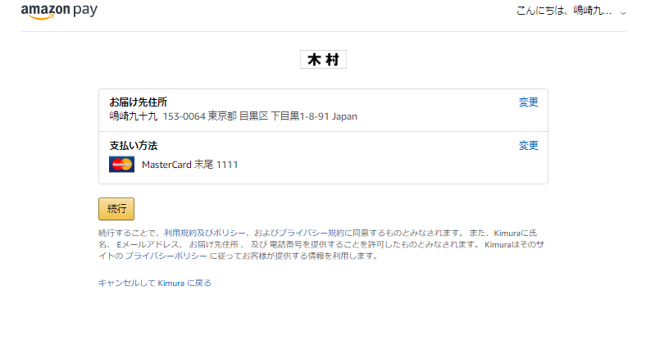
 | [8]続行ボタン押下
 |  | CreateCheckoutSessionした際に指定したCheckoutReviewReturnURLにリダイレクトする。
 |  | ※この時点ではカードの審査はしない。

[8]続行ボタン押下

[6]戻るリンク押下

(g)
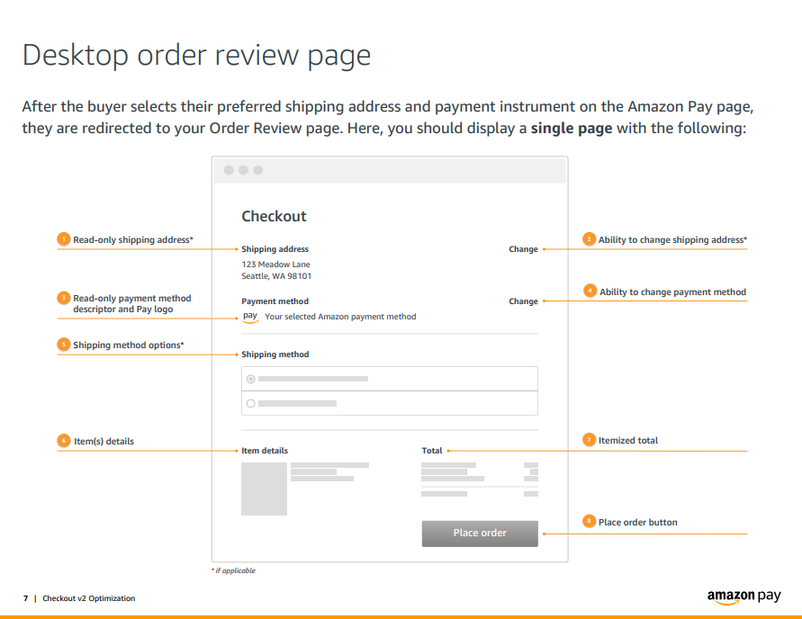
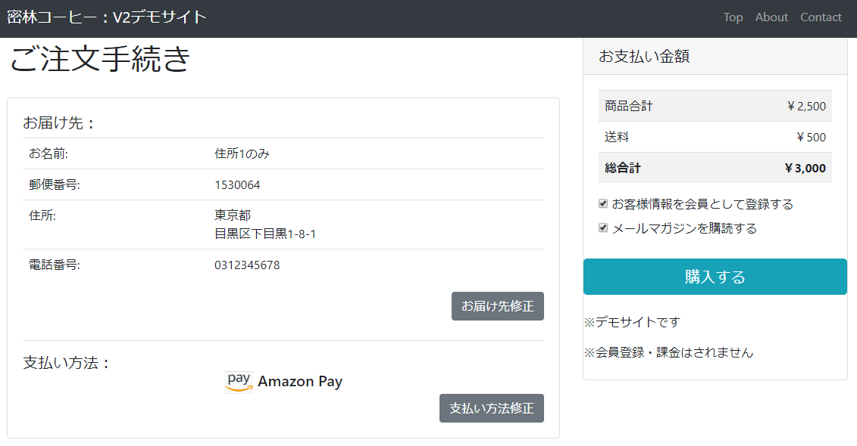
■画面構成 | ■動作概要
 | ロード時の処理
 |  | Shipping Informationの情報をGetCheckoutSessionを使って読み込む

 |  | ※詳細は下記インテグレーションガイドをご参照ください。
 |  | http://amazonpaycheckoutintegrationguide.s3.amazonaws.com/amazon-pay-checkout/get-checkout-info.html

 | CheckoutSessionの24時以上経過してセッションが切れた際のエラー処理の実装を考慮してください。（例）セッションが切れたためというエラーメッセージを表示し、ログインページの前へ戻れるリンクがあるなど。
 | CheckoutSession有効期限（24時間）切れの際は GetCheckoutSession の以下レスポンスで確認することが可能です。
 | {"state":"Canceled","reasonCode":"Expired","reasonDescription":"Session canceled due to buyer inactivity","lastUpdatedTimestamp":"xxxxx"}

 | [9]選択した内容の変更

 |  | UpdateCheckoutSessionで金額や付帯情報、およびCheckoutResultReturnURLを更新する。
 |  | AmazonPayRedirectUrlにリダイレクトする。
 | [10]注文確定 | CheckoutResultReturnURLは「(j) 処理結果判定ロジック」を指定
[10]注文確定
[9]選択した内容の変更
 |  | ※詳細は下記インテグレーションガイドをご参照ください。
 |  | http://amazonpaycheckoutintegrationguide.s3.amazonaws.com/amazon-pay-checkout/display-shipping-payment-info.html

 | ＜ご参考：インテグレーションガイド抜粋素性UI＞
[9]選択した内容の変更

(h)
[11]決済失敗
[13]Amazon Pay処理完了
■画面構成 |  | ■動作概要
 | ※ボタン等のアクション不要 | [11]決済失敗
 |  |  | 選択したカードがオーソリエラーになった場合に自動遷移
 |  | [13]Amazon Pay処理完了
 |  |  | オーソリが成功したか、canHandlePendingAuthorization = true, paymentIntent:Confirmの場合の導線

(i)
■画面構成 | ■動作概要
 | [12]再選択後
 |  | カードを変更して再オーソリをかける導線
 |  | 再処理に失敗した場合は、最後に辿った[4]Amazon Payボタン押下か[5]Amazon Payボタン押下に戻る。

 | [14]購入者キャンセル
 |  | CancelとしてCheckoutResultReturnURLで指定されたURLにリダイレクトする。
 |  | (j) 処理結果判定ロジックでstatusDetail.reasonCodeで判断して遷移を決める必要がある。

[12]再選択後
[14]購入者キャンセル

(j)
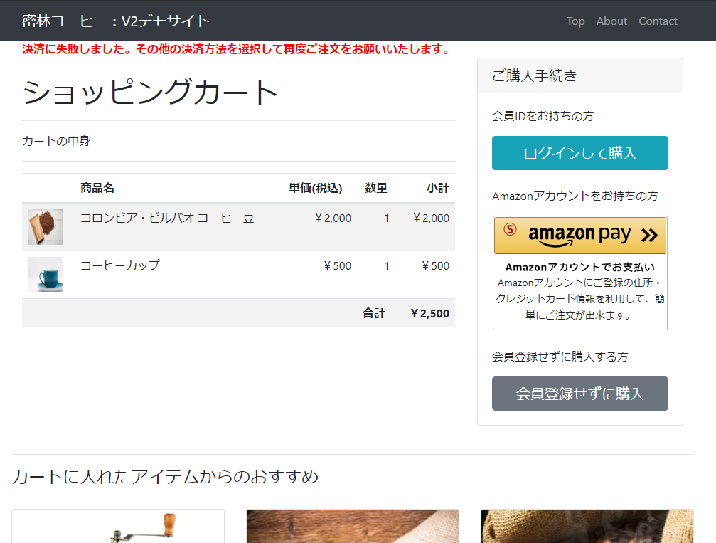
■画面構成 |  |  |  |  | ■動作概要
 |  |  |  |  | ロード時の処理
 |  |  |  |  |  | リダイレクトのGetParameterで受け取ったCheckoutSessionIDを使って、オーソリの成否をサーバーで確認する。
 |  |  |  |  |  | サーバーからの確認結果に応じて次の画面遷移を振り分ける。
 |  | 購入者の画面上に表示する画面はない為、省略

 | ※処理結果に基づいて、Redirect先を判定するための処理
 | ※処理結果に対して、下記の判定を行い、Redirect先を判定しリダイレクトさせる。

 | statusDetailのstateがCompletedであったら、(k) 注文完了ページのURLを回答する。 |  | 遷移 | [16]stateがCompleted
 | statusDetailのstateがCompleted以外であったら、(b) カートページのURLを回答する。 |  | 遷移 | [15]stateがCompleted以外 | stateがCompleted以外のエラー表示例

(k)
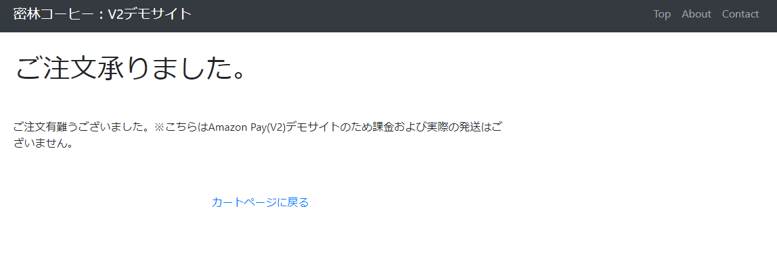
■画面構成 | ■動作概要
 | [17]商品ページに戻る
 |  | 事業者サイトの購入完了フローと同様の処理を行う。
 |  | ※当資料では、例として商品ページに戻る形を記載。

[17]商品ページに戻る

